Итог
В ходе проверки веб-платформы guru.qahacking.ru были написаны 50 тест-кейсов. В результате проверки было обнаружено 26 дефектов, из них 1 блокирующий функционал. Имеются 3 критических дефекта.
На текущий момент платформа не может быть отдана в релиз. Необходима правка основного функционала. |  |  |  |  | Диаграмма 1. Результат прогона тестов в абсолютном и процентном отношении
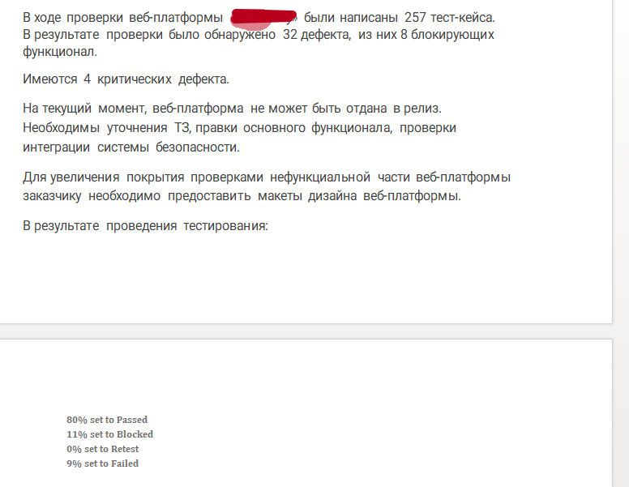
Результат прогона тестов | Количество | Статус
 |  | Passed | Blocked | Failed
Проверено | 50 | 26 | 15 | 9
Результат прогона тестов в абсолютных значениях и процентном соотношении

